작성가이드
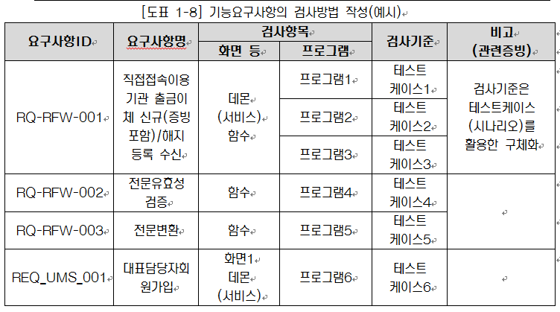
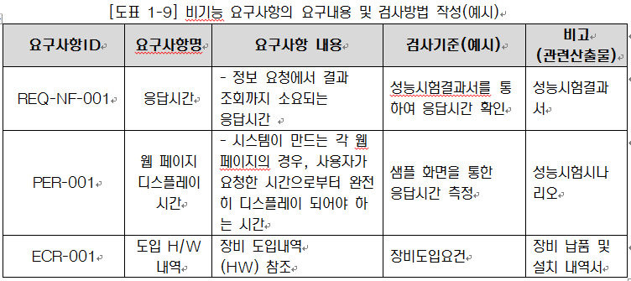
[ 개요 ]
-. 요구사항명세서 산출물은 사용자로부터 업무 및 시스템에 대한 문제점 및 개선사항을 수집하여 요구사항을 식별하고, 요구사항을 달성하기 위해 시스템이 제공해야하는 서비스와 사용자가 기대하는 서비스 품질수준을 정의한다.
-. 본 활동은 구축요건정의서(현업 작성)를 기초로 식별된 프로세스에 대하여 요건을 수용하기 위한 정보항목을 구체화하여 작성한다.
-. 템플릿에 별도 항목 추가 필요시에는 기존항목을 변경하지 않고 Sheet 맨뒤에 항목을 추가하여 작성한다.
-. 요구사항명세서 항목을 복사하여 요구사항추적표 작성에 사용한다.
-.작성비대상인 경우는 비워두지말고 N/A표시(빈칸인 경우 누락인지 알수 없음)

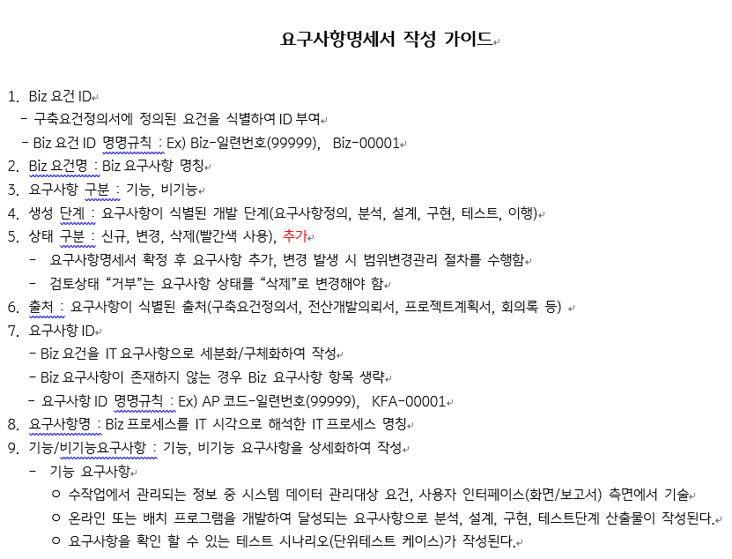
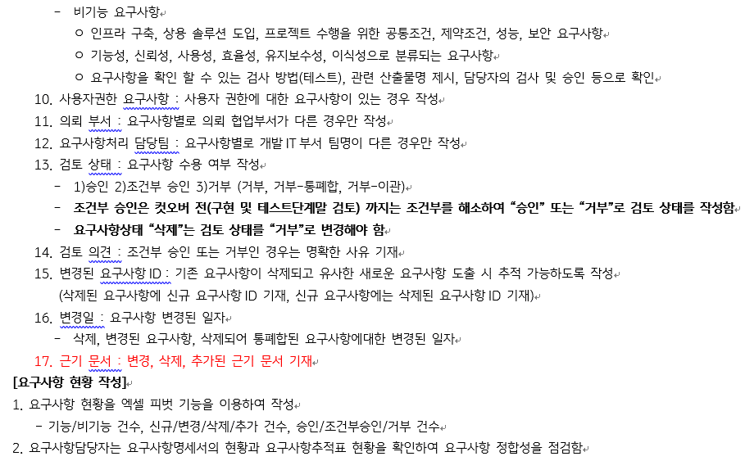

[ 요구사항ID채번규칙 ]
※\200.프로젝트표준\240.개발_양식템플릿\01.요구사항정의\NEW KB스타뱅킹구축-요구사항ID 채번규칙.xlsx 참고
1)전문위원 : AP코드-10000 ~ 19999
2)인프라: AP코드-90000 ~ 99999
3)UXUI,응용개발 : 상기 채번규칙파일 참고

[ 요구사항 검토상태 "거부-이관"]
요구사항 검토상태 "거부-이관"인 경우는 어느업무에서 수관하는지 "검토의견"칼럼에 명확하게 기술함
예시) 수관업무: 응용개발-상품/외환, 요구사항ID:AP코드-50001

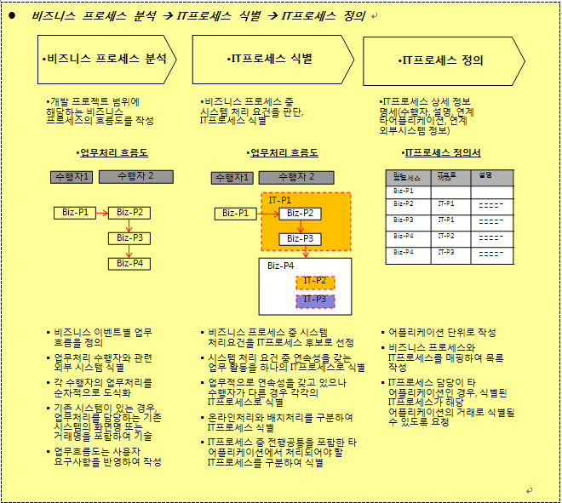
[ IT프로세스 식별 ]

